关系图
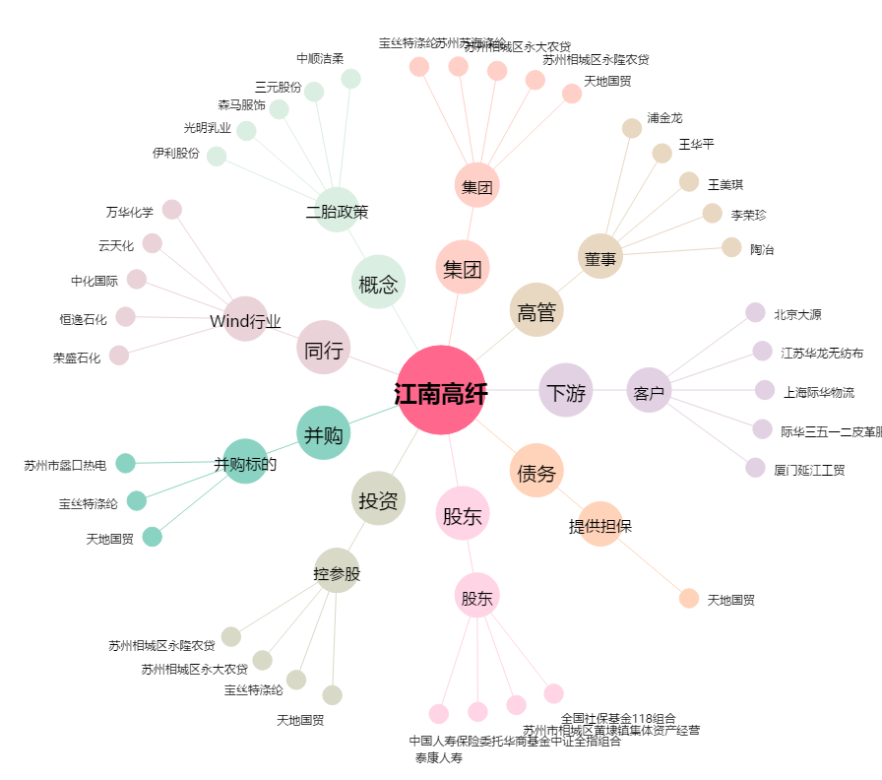
江南高纤[600527.SH] - 关系概览图

